Sheet1
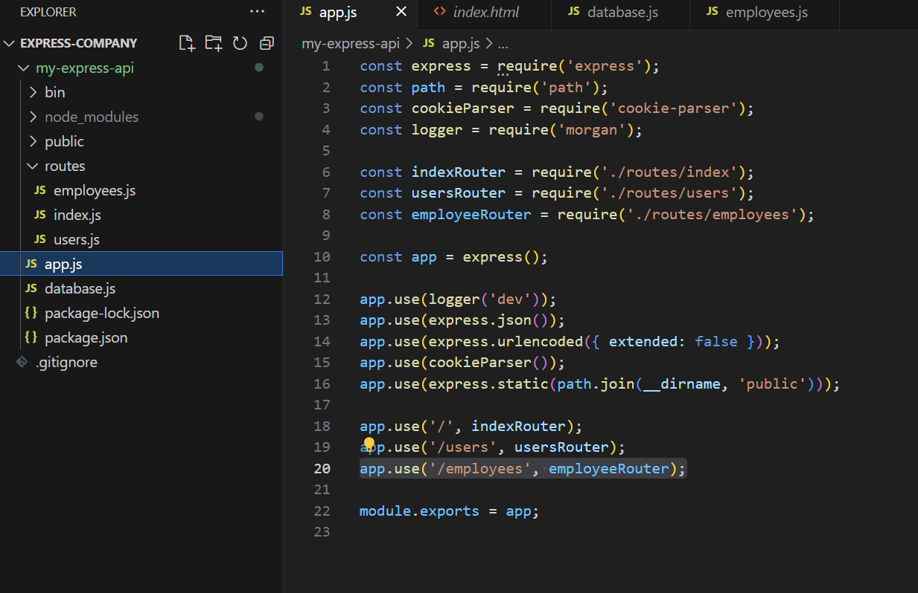
①
 | 「my-express-api\routes」の中に、該当APIのjsファイルを作成：
 | 例えば：
 |  | employeesAPIの場合：
 |  |  | my-express-api\routes\employees.jsを作成

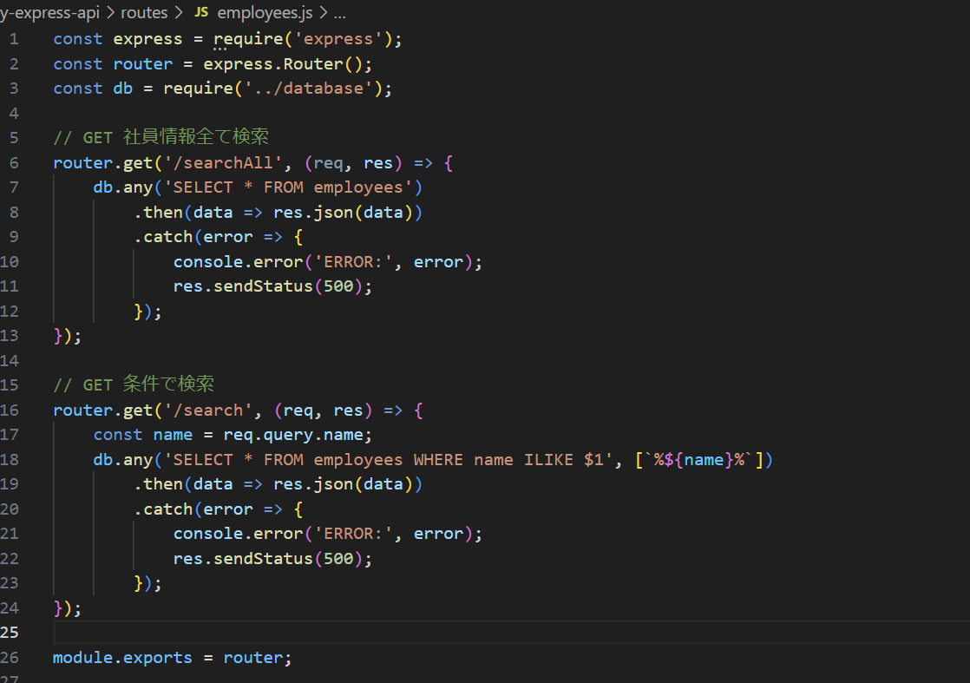
② | API仕様書＆下記ソースを参照してAPIを作成

③ | my-express-api\app.jsに、作成したAPIのルートをリクエスト

